Лист1
 |  |  | Магазин «Бисер, Бусинка, Страз» чешский бисер оптом, с доставкой по России http://biser-businka-strass-18.com http://okeanbusin.ru |  |  |  | опт: +7 499 157-6590 опт: +7 499 157-3151 заказ отправлять на адрес: optotdel18@yandex.ru
 |  |  |  |  |  |  |  |  | сумма заказа:
 |  |  |  |  |  |  |  |  | 0.00
Бланк-заказа: |  |  | Бусины гранненые, бабочки, сердечки |  |  |  |  |  | 140
ФИО, организация, адрес: |  |  |  |  |  |  |  |  | 73
Контактный телефон:

 | Скидки от суммы заказа
 | от 5000 до 8000 руб. |  | от 8000 руб. | от 20000 руб. | от 30000 руб.
 | 7% |  | 10% | 12% | 15%

Изображение | № магазина | Артикул | Цвет | Размеры | Упаковка | Цена, $ | Наличие | количество заказа
Бусины-бабочки
 | _ | Бусина гранёная бабочка 01 | зеленый | 14х16 мм | 1 шт. | 0.41
 | _ | Бусина гранёная бабочка 02 | зеленый | 14х16 мм | 1 шт. | 0.41
 | _ | Бусина гранёная бабочка 03 | синий | 14х16 мм | 1 шт. | 0.41
 | _ | Бусина гранёная бабочка 04 | синий | 14х16 мм | 1 шт. | 0.41
 | _ | Бусина гранёная бабочка 05 | синий | 14х16 мм | 1 шт. | 0.41
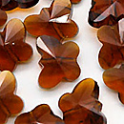 | _ | Бусина гранёная бабочка 06 | коричневый | 14х16 мм | 1 шт. | 0.41
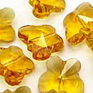 | _ | Бусина гранёная бабочка 07 | желтый | 14х16 мм | 1 шт. | 0.41
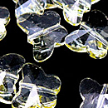 | _ | Бусина гранёная бабочка 08 | желтый светлый | 14х16 мм | 1 шт. | 0.41
 | _ | Бусина гранёная бабочка 09 | фиолетовый | 14х16 мм | 1 шт. | 0.41
 | _ | Бусина гранёная бабочка 10 | красный | 14х16 мм | 1 шт. | 0.41
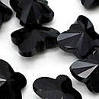 | _ | Бусина гранёная бабочка 11 | черный | 14х16 мм | 1 шт. | 0.41
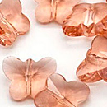 | _ | Бусина гранёная бабочка 12 | розовый | 14х16 мм | 1 шт. | 0.41
 | _ | Бусина гранёная бабочка 13 | сиреневый | 14х16 мм | 1 шт. | 0.41
 | _ | Бусина гранёная бабочка 14 | розовый светлый | 14х16 мм | 1 шт. | 0.41
Бусины-сердечки
 | _ | Бусина гранёная сердечко 15 | красный | 14 мм | 1 шт. | 0.41
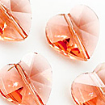 | _ | Бусина гранёная сердечко 16 | розовый | 14 мм | 1 шт. | 0.41
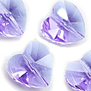 | _ | Бусина гранёная сердечко 17 | сиреневый | 14 мм | 1 шт. | 0.41
 | _ | Бусина гранёная сердечко 18 | синий | 14 мм | 1 шт. | 0.41

сумма заказа: |  |  |  |  |  |  |  | 0.00

